マップ制作案
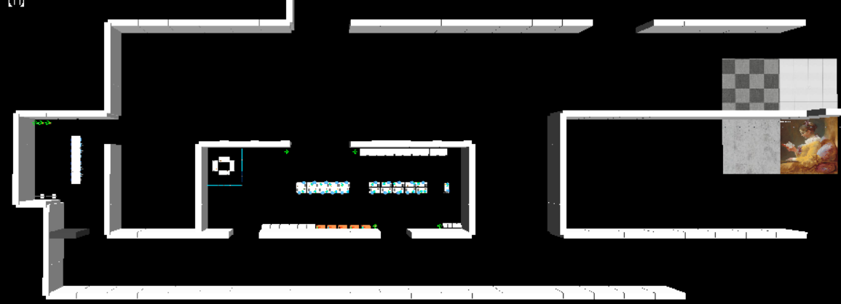
D崩壊エリア | C生物収容所

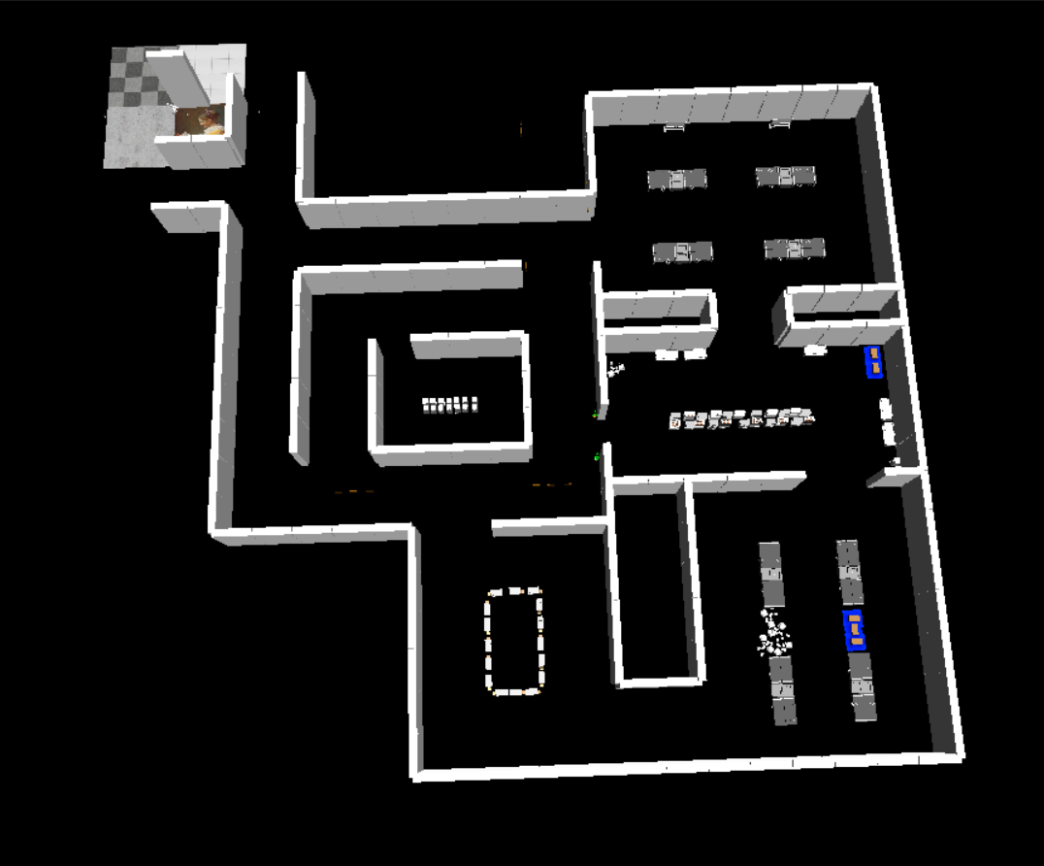
Bオフィスエリア

 |  | A研究エリア

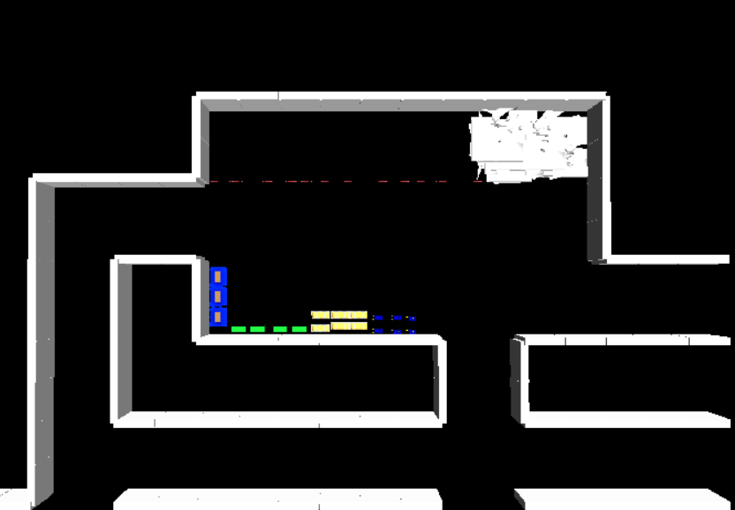
 |  |  | D

